ナイト
○ | キャラクター仕様
 | お名前 | ブリキナイト トーイ |  | イメージ
 | コンセプト | 平均的な能力を持った誰にでも使いやすいキャラクター |  | 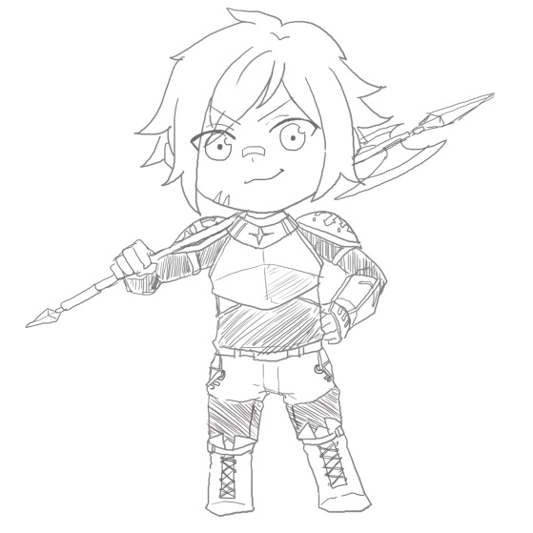
 | クイック 槍コンボ |  | パワー なぎ払い
敵
敵

プ
プ

 |  |  |  | 能力値
 | 最大３連続の突き攻撃 １、２は仰け反り ３発目で正面に吹っ飛ばし弱 |  | なぎ払い攻撃 前方へ扇形に展開 正面に吹っ飛ばし強 | クイック攻撃力 | 1⇒2⇒4
 |  |  |  | パワー攻撃力 | 8
 | ハイパー フルパワーハルバード |  |  | ハイパー攻撃力 | 8⇒8⇒5×5
1回目で左前方に進みながらなぎ払い
２回目は右前方に進みながらなぎ払い
３回目はその場で槍斧を
ハンマー投げの如く振り回し高速で５回転する
４発目までは仰け反りのみ
５発目に周囲の方向に上吹っ飛ばし強
 |  |  |  | 防御力 | 0
3
 |  |  |  | 移動スピード | 1(基準)
 |  |  |  | 投げたイメージ
 |  |  |  | 斧槍を持ち元気いっぱい振り回す少年 幼い感じ(兜がブカブカ、顔傷、絆創膏)を出したい
プ

2

プ

1

プ

プリンセス
○ | キャラクター仕様
 | お名前 | プリンセス フラワ |  | イメージ
 | コンセプト | 攻撃を当てることは簡単で立ち回りやすいが、打たれ弱いキャラクター |  | 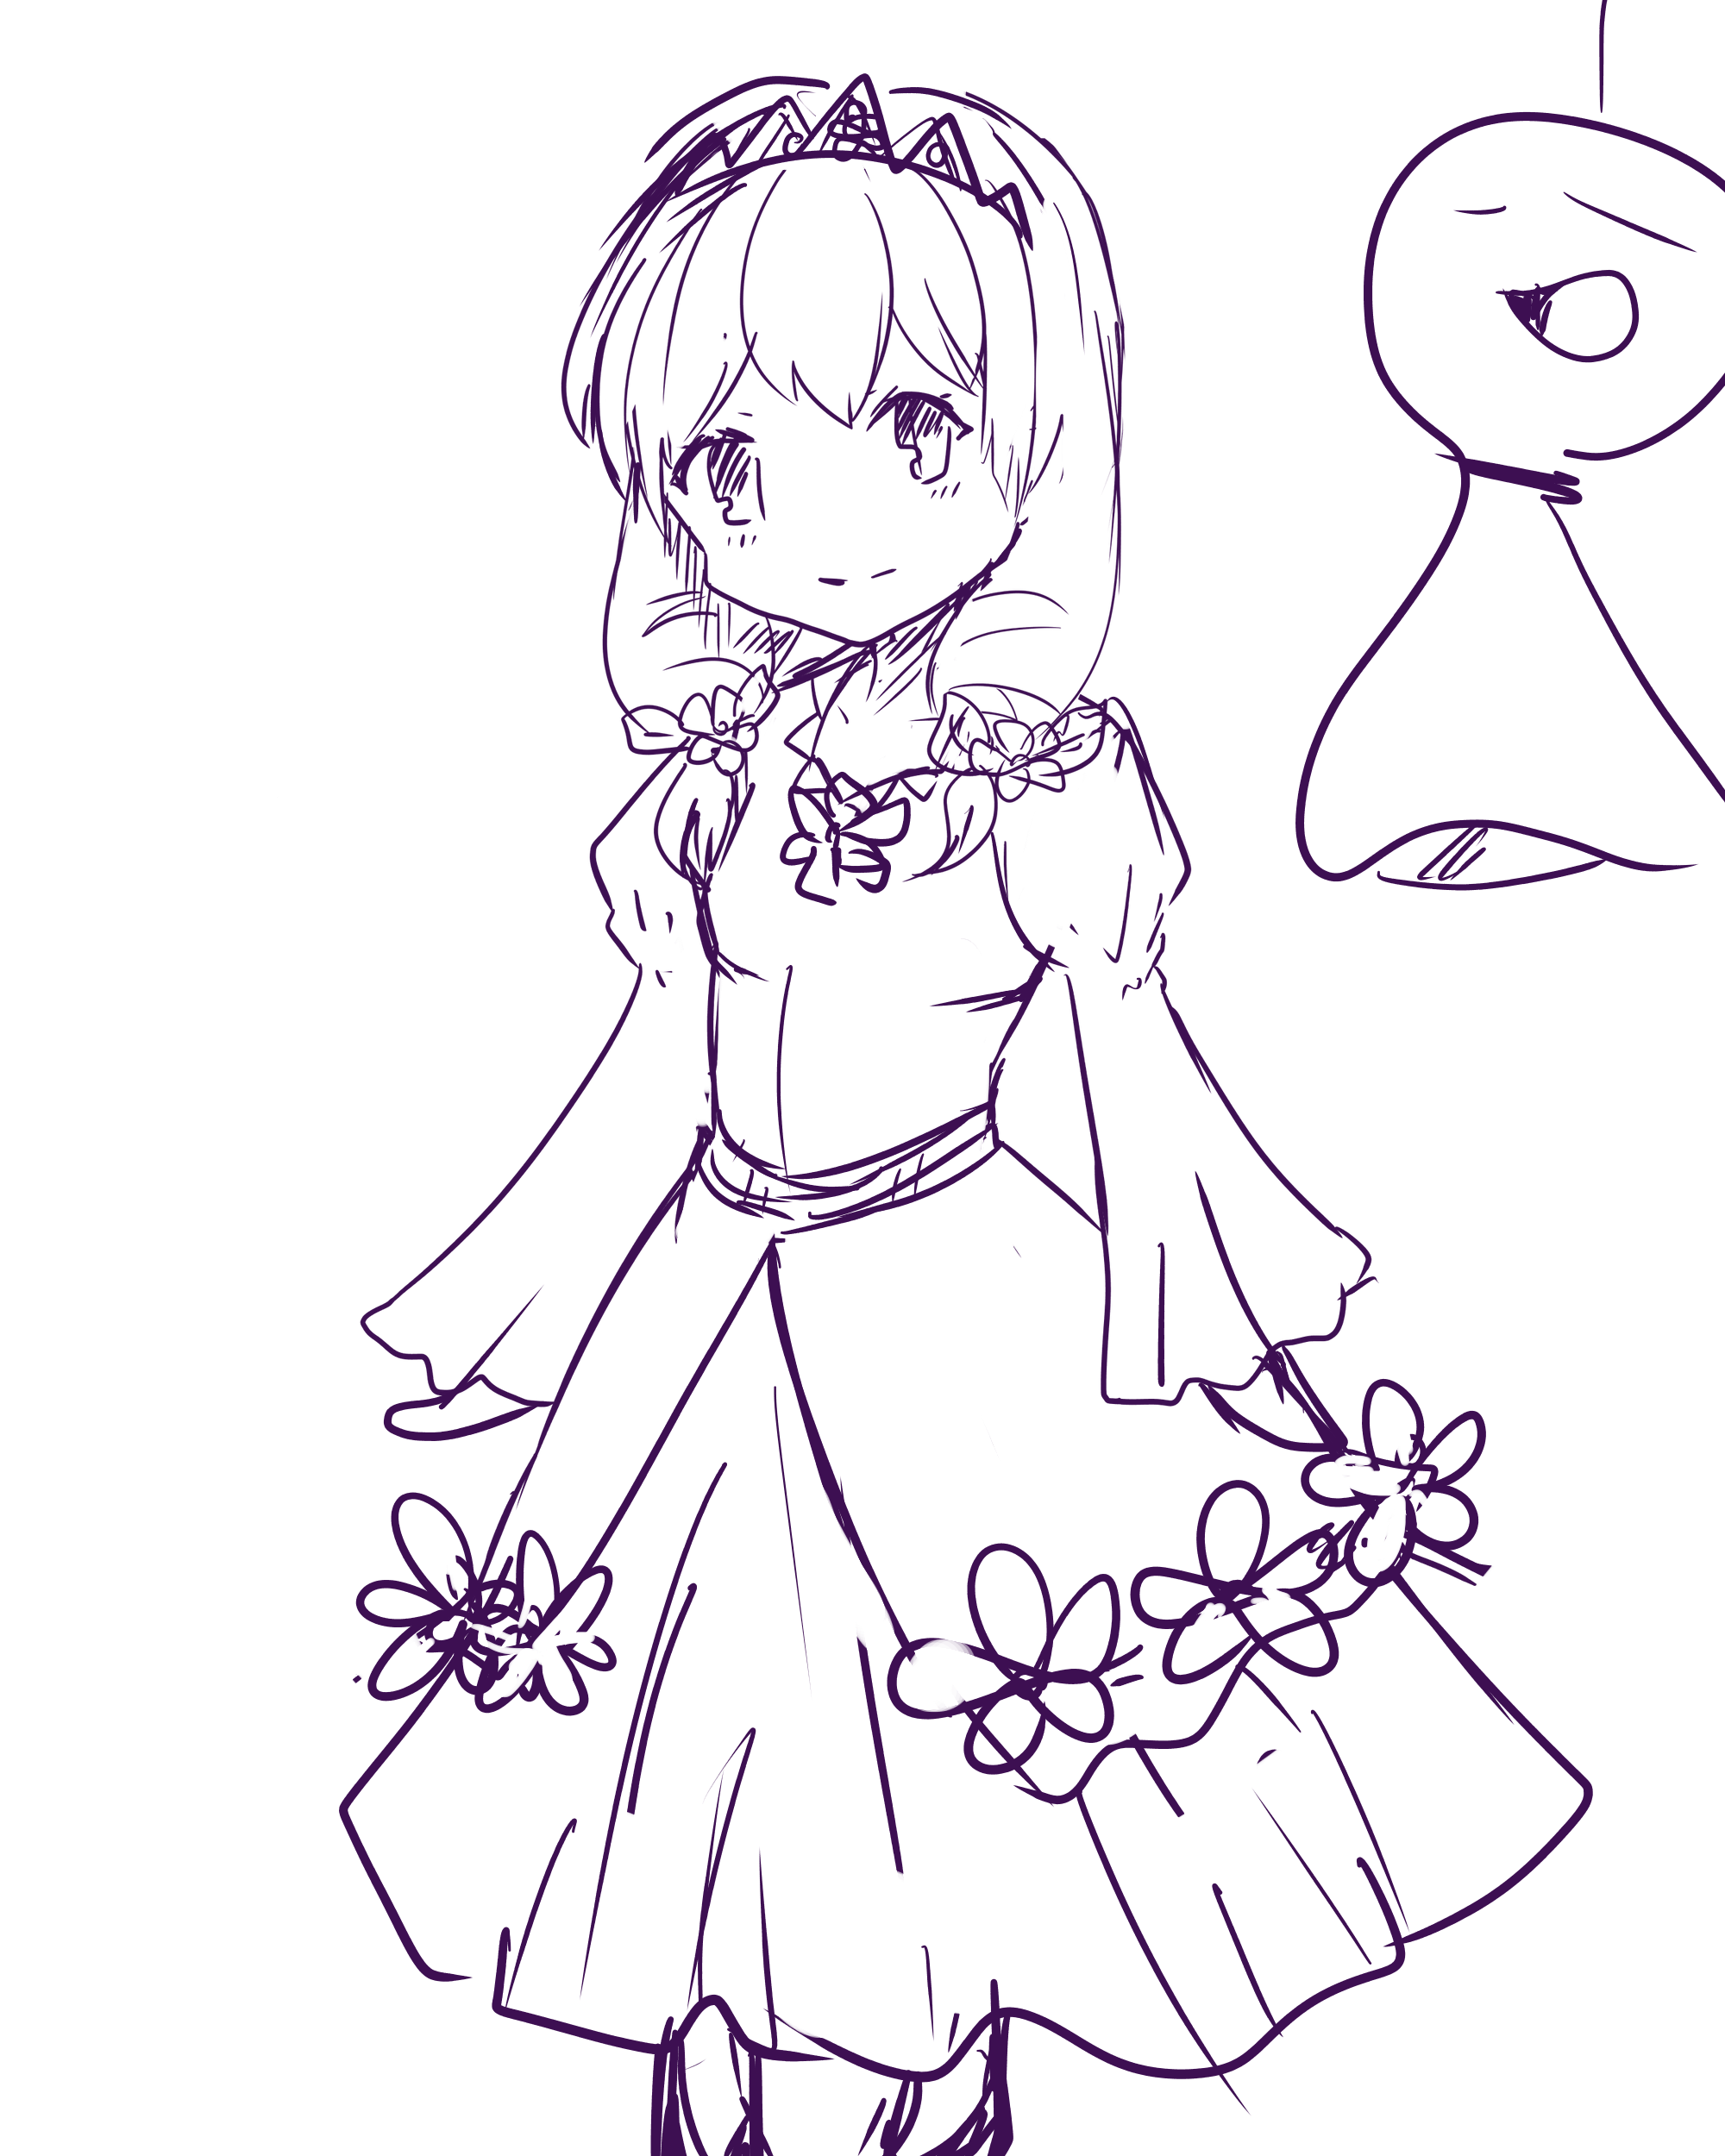
 | クイック フラワースプラッシュ |  | パワー ローズガーデン

プ

プ

 |  |  |  | 能力値
 | 3連ヒットする花びらを前方に放出する ３ヒット目に前方吹っ飛ばし弱 |  | 回転しながら周囲に花びらを巻き攻撃 前上吹っ飛ばし中 | クイック攻撃力 | 1×3
 |  |  |  | パワー攻撃力 | 5
 | ハイパー フラワリートルネード |  |  | ハイパー攻撃力 | 15×2
 |  |  |  | 防御力 | -1
 |  |  |  | 移動スピード | 1.25
パワーよりも広範囲に
２回花吹雪の衝撃波を飛ばします
ステージの中心で撃つと端っこまで届きます
回避方法は高いところに登るのみです
ジャンプでは回避不可能です
前方吹っ飛ばし強
 |  |  |  | 投げたイメージ
 |  |  |  | ドレスを着たおしとやかなお姫様 少し気が弱そう ザ・ヒロイン

プ

ダイオウ
キャラクター仕様
お名前 | 悪の大王 ダイオーン |  | イメージアイコン
コンセプト | 完全パワータイプ 一発を当てると痛手になるが、攻撃は避けにくい |  | 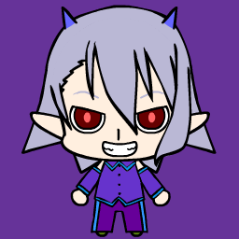
クイック 乱暴コンボ |  | パワー 叩き割り

プ
プ
プ

 |  |  | 能力値
薙ぎ払い⇒打ち上げのコンボ攻撃 のけぞり⇒上吹っ飛び中 |  | 正面へ斧で叩き割り 溜め時間は長め 正面吹っ飛び強 | クイック攻撃力 | 4⇒6
 |  |  | パワー攻撃力 | 15
ハイパー アースブレイクスーパーショック |  |  | ハイパー攻撃力 | 50
空に飛んで相手を踏み潰す
着地時に周囲に衝撃波が発生
それによって攻撃する
空中に居るときはある程度の位置調整が可能
前方吹っ飛ばし最強
 |  |  | 防御力 | 2
 |  |  | 移動スピード | 0.5
 |  |  | 投げたイメージ
 |  |  | 斧で戦っている 角が生えていていかにも悪者な風貌

プ

パイレーツ
キャラクター仕様
お名前 | パイレーツクイーン ジャンヌ |  | イメージアイコン
コンセプト | 近接寄りの遠近両用キャラクター |  | 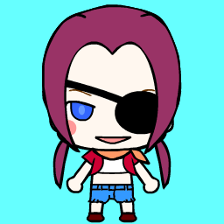
クイック バレットコンビネーション |  | パワー 爆弾投下！

プ
プ
プ

 |  |  | 能力値
１、２発目は剣で縦切り ３発目で銃発射 仰け反り⇒仰け反り⇒吹っ飛び前中 |  | 爆弾を投げて攻撃する 連射は出来ない 上吹っ飛ばし強 | クイック攻撃力 | 1⇒1⇒4
 |  |  | パワー攻撃力 | 9
ハイパー 海神の怒り |  |  | ハイパー攻撃力 | 15+5×α
 |  |  | 防御力 | 0
 |  |  | 移動スピード | 1
 |  |  | 投げたイメージ
マップ全域に津波で攻撃
全員ピヨピヨ
その後周囲に４回雷を落とし追加攻撃
 |  |  | 右手に剣、左手に銃(ソードオフショットガン)を持った女海賊 すんごい男勝り 「碇を上げな！出航だぁっ！！」 って、声を上げてる感じ

プ

クマ
○ | キャラクター仕様
 | お名前 | ぽっこりおなかのクマの人形 テディ |  | イメージアイコン
 | コンセプト | パワータイプ入門編を意識したキャラクター |  | 
 | クイック ずつき |  | パワー ぐるぐる

プ

プ

 |  |  |  | 能力値
 | 全力で正面に頭突きを一発放ちます 正面へ吹っ飛ばし強 |  | 両手を広げてグルグル回りラリアットを放ちながら前進 後ろ上に吹っ飛ばし強 | クイック攻撃力 | 6
 |  |  |  | パワー攻撃力 | 10
 | ハイパー げきおこたっくる |  |  | ハイパー攻撃力 | 40
 |  |  |  | 防御力 | 1
1.5倍のサイズになり
５秒間前方へタックルをし続けます
移動スピードを1.25倍に変更し
移動も可能ですが、常に前進し続けます
触れた瞬間ダメージと共に
360°ランダムで吹っ飛ばし最強
 |  |  |  | 移動スピード | 0.75
 |  |  |  | 投げたイメージ
 |  |  |  | お腹がポッコリ出たクマの人形 おおらかそうな見た目だが、攻撃は荒々しい 出べそ

プ

移動制御可能

リス
キャラクター仕様
お名前 | イタズラリス人形 リッキー |  | イメージアイコン
コンセプト | 遠距離攻撃を得意とするキャラクター 素早くコインを奪う漁夫の利タイプ
クイック ドングリ投げ |  | パワー ドングリショット

弾
弾
弾
弾

プ
プ

 |  |  | 能力値
前方にドングリを１つ投げて攻撃をする 連射はできない 吹っ飛ばし無し |  | 少し溜めてドングリを３方向に投げる 吹っ飛ばし無し 仰け反りあり | クイック攻撃力 | 2
 |  |  | パワー攻撃力 | 4
ハイパー アルティメットドングリ |  |  | ハイパー攻撃力 | 25
 |  |  | 防御力 | -5
上空に飛び上がり上下左右の四方向へ
巨大ドングリを投げつける
順番は上⇒右⇒下⇒左
ドングリは地面に着弾すると爆発する
上吹っ飛ばし強
 |  |  | 移動スピード | 1.5
 |  |  | 投げたイメージ
 |  |  | つり目でいかにもいたずらっ子な表情 Tシャツを着せて欲しい シャツの柄は「I♥DONGURI」
弾

弾
弾
プ

弾

トラ
○ | キャラクター仕様
 | お名前 | ハイパートラファイター人形 トラキチ |  | イメージ
 | コンセプト | 連打系超接近キャラクター パワーが使えない代わりに回避が使える |  | 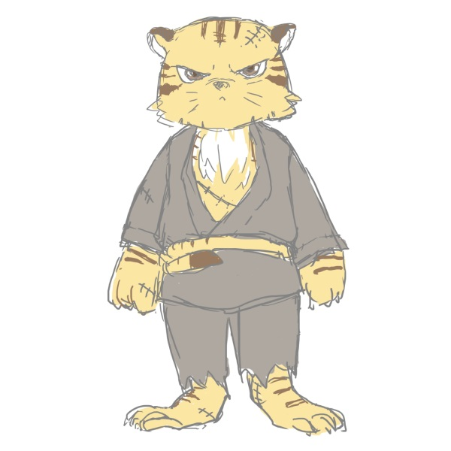
 | クイック 五連牙 |  | パワー 虎視

プ
プ

 |  |  |  | 能力値
 | 右パンチ、左パンチ、右パンチ、左パンチ、アッパーの五連撃 最後のアッパーのみ吹っ飛ばし上中 それ以外は仰け反り |  | 後方へジャンプ いわゆるバックステップ 短時間の無敵時間が発生する | クイック攻撃力 | 1⇒1⇒1⇒1⇒3
 |  |  |  | パワー攻撃力 | ✕
 | ハイパー 猛虎超乱打 |  |  | ハイパー攻撃力 | 1×20⇒10
その場で前方へ右パンチ、左パンチの20連撃
フィニッシュとして溜めて右ストレート
移動操作で微妙にだが向きを変更できる
でも、出来て左右 後ろ向きは間に合わない
パンチは仰け反り
ストレートで前方に吹っ飛び強
 |  |  |  | 防御力 | 0
 |  |  |  | 移動スピード | 1
 |  |  |  | 投げたイメージ
 |  |  |  | トラに道着を着せる 顔に傷、カッコイイけど普通のトラ

プ

クロウズ
キャラクター仕様
お名前 | 光を操る影 クロウズ |  | イメージアイコン
コンセプト | 範囲攻撃型キャラクター |  | 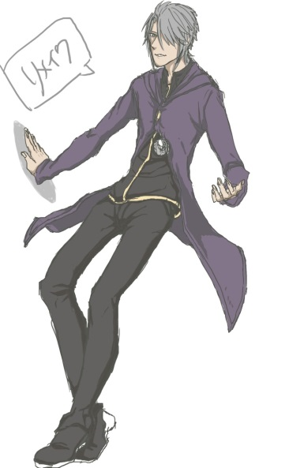 |  | ３等身のクロウズらしきクロウズさんの出現
クイック バックステップ |  | パワー ライトバースト

プ
プ

 |  |  | 能力値
お馴染みバックステップ 虎と同じ効果です |  | こちらもお馴染み光放射 クロストと同じ 吹っ飛び前方中 | クイック攻撃力 | ✕
 |  |  | パワー攻撃力 | 7
ハイパー ライトニングレーザー |  |  | ハイパー攻撃力 | １×30
 |  |  | 防御力 | 0
 |  |  | 移動スピード | 1
 |  |  | 投げたイメージ
これはオリジナル技
光を溜め前方にレーザーのように放出します
当たると連続ダメージ
最後の１ヒットのみ前方吹っ飛び強
 |  |  | 毎度おなじみクロウズさん 今回は３等身での登場です 今考えたらストーリーもへったくれもない

プ

アニマ
キャラクター仕様
お名前 | サイバーティック音楽少女 アニマ |  | イメージアイコン
コンセプト | トリッキーな技構成のキャラクター 使いこなせば強い |  | 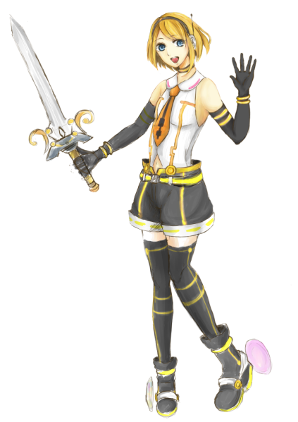
クイック いつものコンボ |  | パワー お助け音符くん

プ
プ

 |  |  | 能力値
切り下ろし⇒飛び上がり切り上げのコンボ ２発目に上吹っ飛ばし中 |  | 音符くんを飛ばして攻撃する ゆっくり前方に進み、５秒で消滅 最大３発 | クイック攻撃力 | 2⇒4
 |  |  | パワー攻撃力 | 5
ハイパー サウンドグライダー |  |  | ハイパー攻撃力 | 45
 |  |  | 防御力 | 0
 |  |  | 移動スピード | 1.25
 |  |  | 投げたイメージ
 |  |  | こちらはサウグラ主人公アニマちゃん なにげに今回は音符くんを味方につけてる 一体何があったんですかねぇ・・・(困惑)

相手にぶつかるまでスピード1.25倍になり
飛んでいく
相手にぶつかると強力な縦切り+横薙ぎで
攻撃する
吹っ飛ばし強
この状態は５秒間継続し当たらなかったら
３匹の音符くんを
マリオカートの亀の甲羅見たいに配置
アニマを守る
なお、一度攻撃を受けるか相手に触れると
消滅する
音符君に触れると吹っ飛ばし弱
飛び道具、攻撃が触れた場合はアニマへの
ダメージを肩代わりする

プ

移動制御可能

ステージA
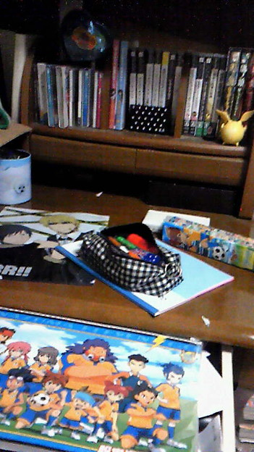
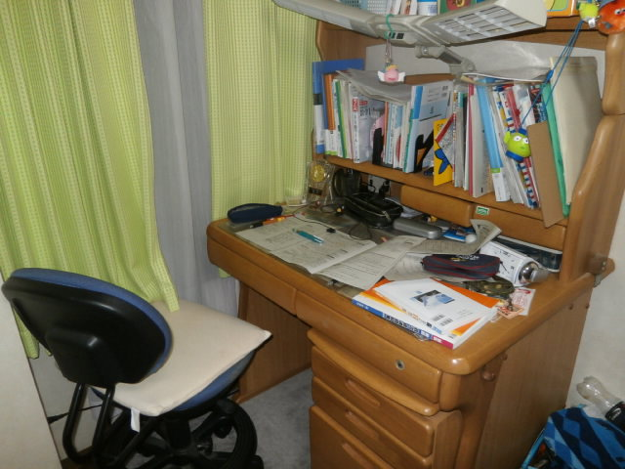
 | ステージ仕様
 | ステージコンセプト | ギミックなしでオードソックスなステージ ギミックに左右されない真剣勝負がしたい人向け
 | 世界観 | 買ってもらったばっかりの勉強机の上 男の子のオモチャで散らかっている

プ
プ
プ
プ
プ
⇒プレイヤーの初期位置

 |  |  | ステージにあるもの

物 |  |  | 解説
 |  |  | 丸型の鉛筆立てで、侵入は不可能です ペンのキャップで小ネタを仕込むのもありかも知れないです

 |  |  | 筆箱です、１回のジャンプで乗ることが出来ます プリンセスのハイパーも回避ができます

 |  |  | 両方とも乗ることができ、Aの上に乗ればBにも乗ることが出来ます

A
B

 |  |  | イメージ画像

ステージB
 | ステージ仕様
 | ステージコンセプト | 相手を川に落とす戦略もありなステージ 普通のステージよりも狭いのでほかのステージで慣れてからプレイしてみる
 | 世界観 | おもちゃの森の中 高低差は無く一本の川が流れている

プ
プ
プ
プ
プ
⇒プレイヤーの初期位置

 |  |  | ステージにあるもの

物 |  |  | 解説
 |  |  | 侵入するとコインを10枚落とし初期位置に戻ります いわゆる川に落ちたってやつですな ※ジャンプで超えることができる幅にする

 |  |  | イメージ画像

